Temp. indbl.
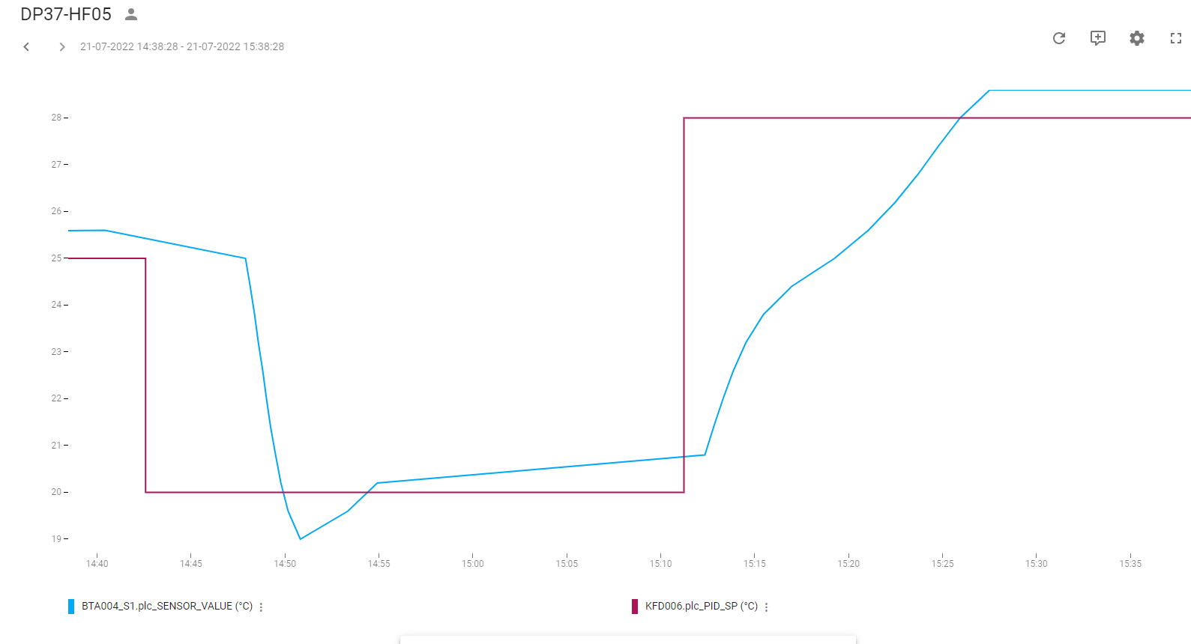
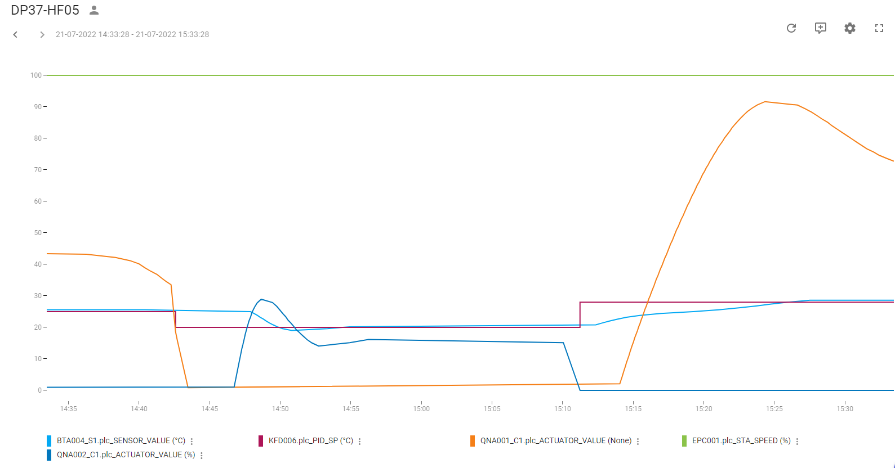
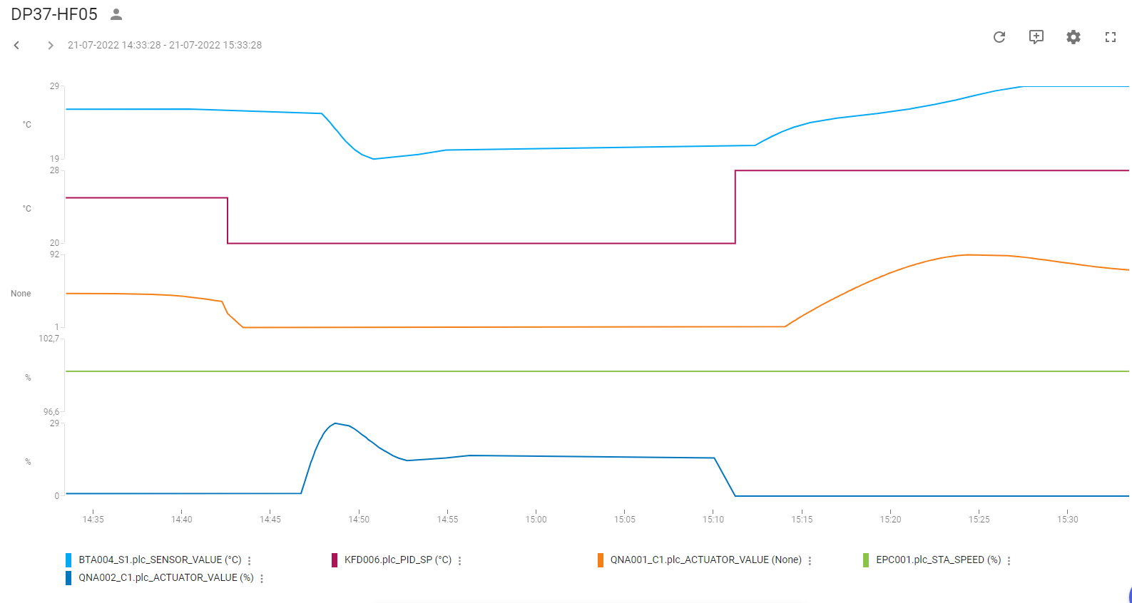
Regulering: | Temperatur-regulering indblæsning
PI-Regulator: | KFD006
KP | 1.1
TN | 50
TV | 0
Note: | Udetemp. 27 °C, EPC001 på 100% pga køle genvinding

Køl:
Udført dato: | 2022-07-21
Status: | Godkendt
Initialer: | ABH

Tryk Indbl.
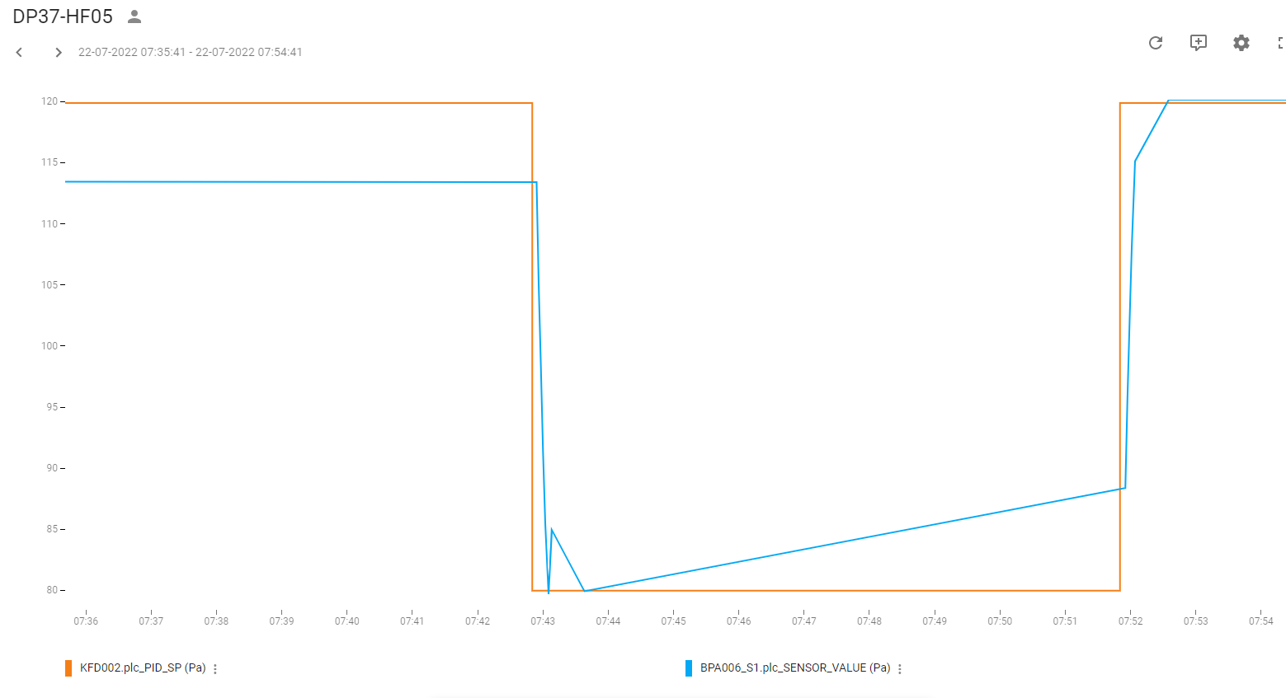
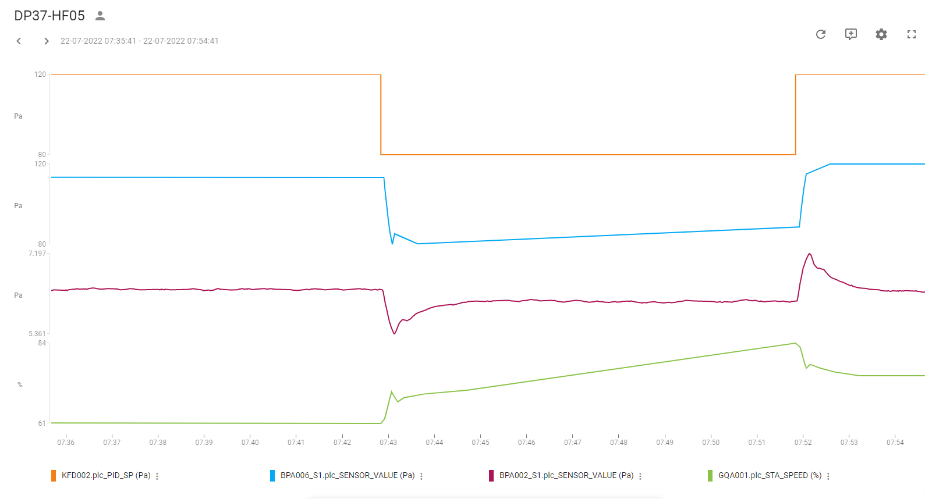
Regulering: | Tryk-regulering indblæsning
PI-Regulator: | KFD002
KP | 0.25
TN | 25
TV | 0
SP | 120

Tryk:
Udført dato: | 2022-07-21
Status: | Godkendt
Initialer: | ABH

Tryk Uds.
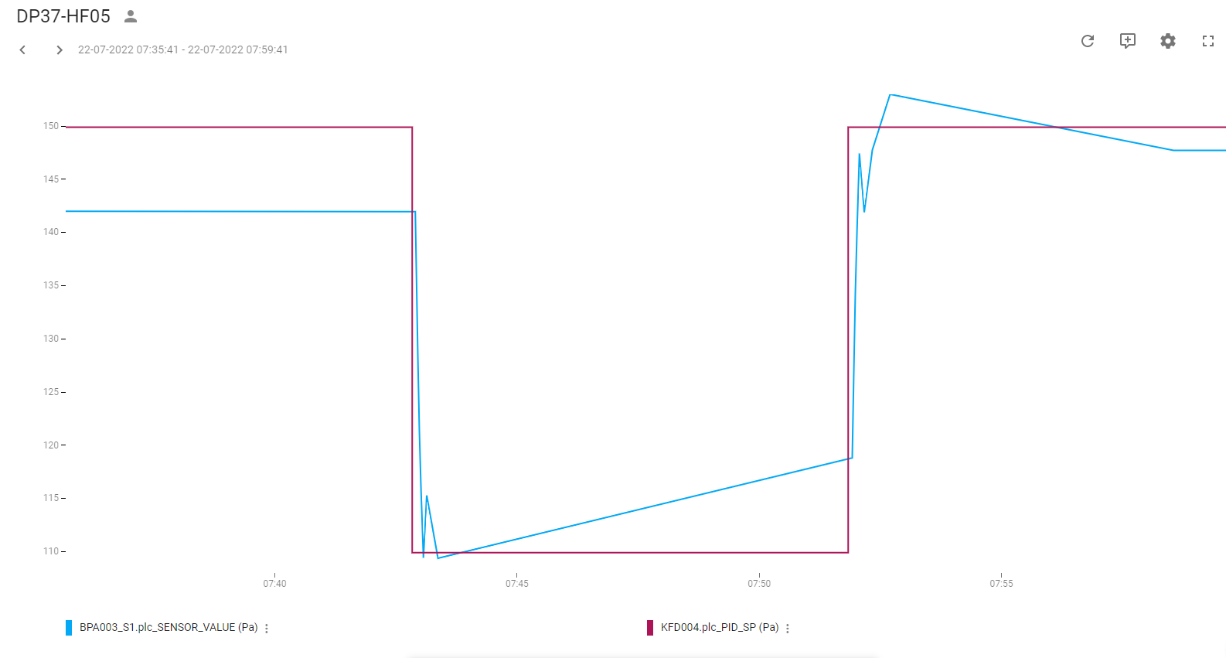
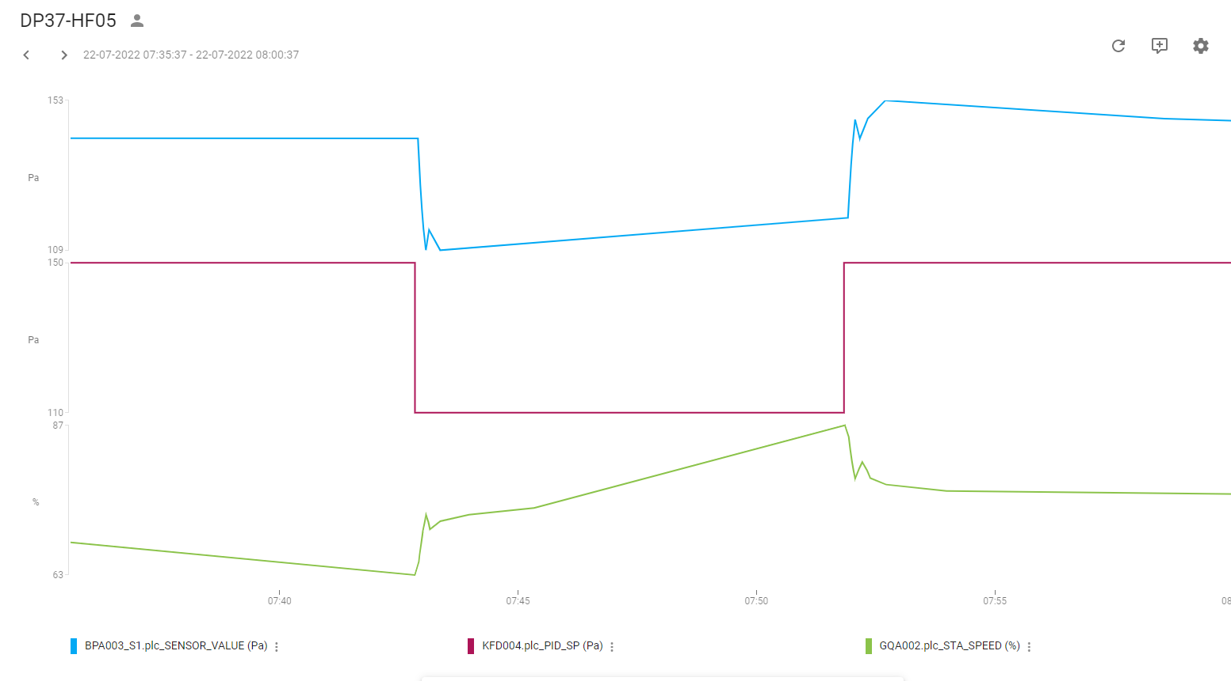
Regulering: | Tryk-regulering Udsugning
PI-Regulator: | KFD004
KP | 0.25
TN | 25
TV | 0
SP | 150 Pa

Tryk:
Udført dato: | 2022-07-22
Status: | Godkendt
Initialer: | ABH

